상품제안서
CD055 네이쳐 비상 야외 캠핑 후레쉬랜턴 | 상품코드: F29304

 |  |  |  |  |  |  | 02-412-0044 | www.easy1.co.kr
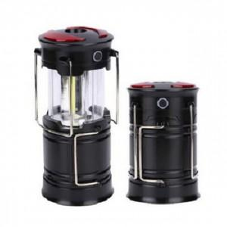

【상세/제작정보】 | 기본수량 미만 인쇄시 비용 추가.

【인쇄/포장옵션】 | 실크 / 포장지포장

【공급단가】 | 수량 | 70~ | 350~ | 700~ | 1,000~ | 3,000~
*VAT별도 | 단가 | 8,640원 | 8,490원 | 8,280원 | 8,130원 | 7,920원

【상품 URL】 | https://dev.easy1.co.kr:443/src/goods_detail.php?gdno=29304

